Feuil1
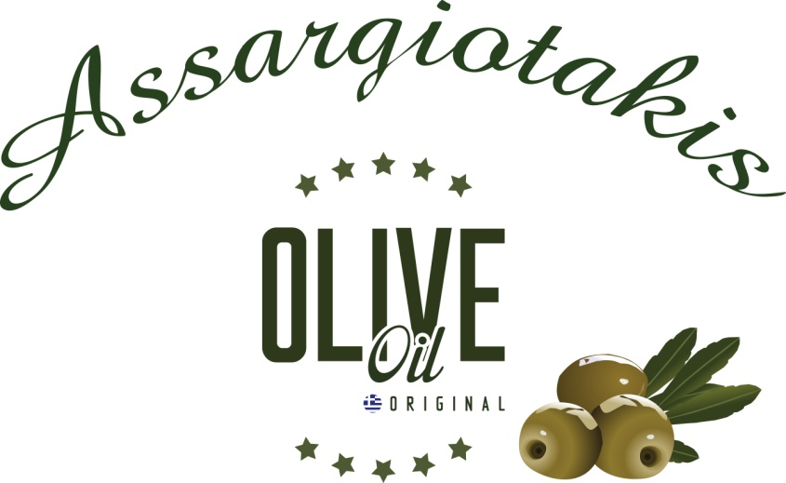


 | COORDONNEES CLIENT:
 | NOM :
 | TEL : |  |  | total Huile |  | - €
 | email : |  |  | total comsmétiques |  | - €
 | ADRESSE : |  |  | Total général |  | - €
 | Paiement au nom de l'API impérativement joint au bon de commande
 | Espèces
 | Chèque
 | BON DE COMMANDE 2023 avant le 21 avril 2023 IMPERATIVEMENT
 | PRODUITS |  | Contenance | PRIX UNITE | Quantité | TOTAL EUROS
Huiles et dérivés | Bidons de 5 litres |  | 5 litres | 49.75 € |  | - €
 | Bidons de 3 litres |  | 3 litres | 30.60 € |  | - €
 | Bidons de 2 litres |  | 2 litres | 20.90 € |  | - €
 | Bidons de 1 litre |  | 1 litre | 10.75 € |  | - €
 | Bidons de 500 ml huile citron |  | 500 ml | 7.00 € |  | - €
 | Bidons de 250 ml huile orange |  | 250 ml | 3.90 € |  | - €
 | Bouteille de 250 ml huile à l'ail |  | 250 ml | 3.90 € |  | - €
 | Miel thym 500 gr |  | 500 gr | 9.00 € |  | - €
 | Miel thym 2 kg |  | 2 kg | 32.00 € |  | - €
 | Olives vertes sachet sous vide de 200 gr |  | 200 gr | 2.50 € |  | - €
 | Olives noires sachet sous vide de 200 gr |  | 200 gr | 2.50 € |  | - €
 | Tapenade verte 200 gr |  | 200 gr | 3.20 € |  | - €
 | Tapenade noire 200 gr |  | 200 gr | 3.20 € |  | - €
 | Savon Au Lait de Chèvre 65 gr |  | 65 gr | 3.50 € |  | - €
 | Mix Herbes Aromatiques Pour Salade Grecque 50 gr |  | 50 gr | 1.50 € |  | - €
 | Mix Herbes Aromatiques Pour Tzatziki 50 gr |  | 50 gr | 1.50 € |  | - €
 | Mix Herbes Aromatiques Pour Barbecue 50 gr |  | 50 gr | 1.50 € |  | - €
 | Mix Herbes Aromatiques Pour Poulet 50 gr |  | 50 gr | 1.50 € |  | - €

Cosmétiques |  | SHAMPOING OLIVE BIO Grenade et Raisin CHEVEUX SECS, ABIMES, COLORES | 300 ML | 6.50 € |  | - €
 |  | SHAMPOING OLIVE BIO Ortie et Citron CHEVEUX GRAS | 300 ML | 8.20 € |  | - €
 |  | SHAMPOING OLIVE BIO TOUT TYPE DE CHEVEUX Blé et Miel | 300 ML | 6.10 € |  | - €
 |  | SHAMPOING OLIVE BIO Gelee royale & Helichrysum POUR CHEVEUX ABIMES | 300 ML | 8.80 € |  | - €
 |  | APRES-SHAMPOING Blé et Miel | 300 ML | 6.10 € |  | - €
 |  | MASQUE CHEVEUX Laurier et Grenade | 250 ML | 7.50 € |  | - €
 |  | HUILE PRECIEUSE CHEVEUX Nourrissante, Protectrice, Hydratante | 100 ML | 11.40 € |  | - €
 |  | GEL DOUCHE HUILE OLIVE BIO Grenade et Miel | 300 ML | 5.30 € |  | - €
 |  | GEL DOUCHE HUILE OLIVE BIO Orange et Lavande | 300 ML | 5.30 € |  | - €
 |  | GEL DOUCHE HUILE OLIVE BIO Citron et Figue | 300 ML | 5.30 € |  | - €
 |  | LAIT POUR LE CORPS HUILE OLIVE BIO Grenade et Miel | 300 ML | 8.30 € |  | - €
 |  | LAIT POUR LE CORPS HUILE OLIVE BIO Orange et Lavande | 300 ML | 8.30 € |  | - €
 |  | LAIT POUR LE CORPS HUILE OLIVE BIO Citron et Figue | 300 ML | 8.30 € |  | - €
 |  | BODY BUTTER HUILE OLIVE BIO Grenade et Miel | 250 ML | 9.60 € |  | - €
 |  | BODY BUTTER HUILE OLIVE BIO Orange et Lavande | 250 ML | 9.60 € |  | - €
 |  | BODY BUTTER HUILE OLIVE BIO Citron et Figue | 250 ML | 9.60 € |  | - €
 |  | BODY YOGURT HUILE OLIVE BIO Yaourt et Aloe Vera | 250 ML | 9.60 € |  | - €
 |  | HUILE MASSAGE, CORPS, CHEVEUX, VISAGE A HUILE OLIVE BIO 3 EN 1 | 150 ML | 11.60 € |  | - €
 |  | HUILE CORPS EFFET BRONZE ET BRILLANT Non grasse | 100 ML | 13.30 € |  | - €
 |  | HUILE CORPS BRILLANT Non grasse Gelee royale | 100 ML | 13.30 € |  | - €
 |  | CRÈME MAINS ET ONGLES HUILE OLIVE BIO - Calendula Et Citron | 100 ML | 7.00 € |  | - €
 |  | CRÈME POUR LES PIEDS HUILE OLIVE BIO - Origan Et Romarin | 100 ML | 7.00 € |  | - €
 |  | CRÈME POUR LES MAINS ET CORPS HUILE OLIVE - Gelée Royale, fleurs Helichrysum et miel | 250 ML | 11.60 € |  | - €
 |  | SOINS LAVANTS DOUX Camomille et Romarain pour Toilette intime | 300 ML | 7.30 € |  | - €
 |  | GEL APRÈS SOLAIRE - Menthe et Aloe | 300 ML | 6.80 € |  | - €
 |  | GEL ALEO VERA - 97 % panthénaol B5 | 100 ML | 4.70 € |  | - €
 |  | SPRAY RAFFRAICHISSANT HYDRATANT ET PARFUME POUR CHEVEUX ET CORPS - Grenade et Miel | 100 ML | 8.60 € |  | - €
 |  | SPRAY RAFFRAICHISSANT HYDRATANT ET PARFUME POUR CHEVEUX ET CORPS - Truffe noire | 100 ML | 8.60 € |  | - €
 |  | SPRAY RAFFRAICHISSANT HYDRATANT ET PARFUME POUR CHEVEUX ET CORPS - Gelée royale | 100 ML | 8.60 € |  | - €
 |  | CRÈME NETTOYANTE EXFOLLIANTE POUR LE CORPS ET VISAGE - Figue de Barbarie et dictame | 250 ML | 9.60 € |  | - €
 |  | CRÈME ANTI-AGE HUILE OLIVE BIO - Avocat Et Fleurs 'Immortelle' | 50 ML | 17.60 € |  | - €
 |  | CRÈME 24 H (crème jour et nuit pour peau sèche et normale) huile olive bio Figue barbarie et miel | 50ML | 15.80 € |  | - €
 |  | CRÈME 24 H (crème jour et nuit pour peau grasse et mixte) huile olive bio Figue barbarie et raisin | 50ML | 15.80 € |  | - €
 |  | CRÈME CONTOUR DES YEUX - Hamamelis et concombre | 50ML | 15.60 € |  | - €
 |  | LOTION MICELLAIRE - Démaquillante, nettoyante, apaisante Concombre et aloe vera | 300 ML | 7.00 € |  | - €
 |  | NETTOYANT VISAGE (Face Wash) - Orange Et Concombre | 300 ML | 7.00 € |  | - €
Pour les produits cosmétiques, vous pouvez aussi consulter le site internet |  |  | http://www.messinianspa.gr/index.php/en/.

